Soal 3a
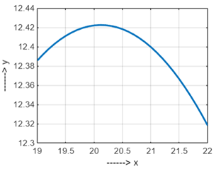
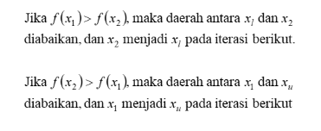
 |  |  |  |  |  |  |  |  |  |  |  |  | Kesalahan aproksimasi εa <= 1 %.

a. Titik Maksimum dalam interval dgn Xl = 19 dan Xu = 22
y0 = 0.5 m,
y0 = 0.5 m,
v0 = 20 m/det,
g = 9.8 m/det2 ,
θ0 = 0.87 radian
 | iter | xl | f(xl) | x1 | f(x1) | x2 | f(x2) | xu | f(xu) | d | 1-R | Err
 | 0 | 19 | 21.957623421 | 20.854101966 | 23.937637335 | 20.145898034 | 23.183730181 | 22 | 25.151225377 | 1.8541019662 | 0.38196601125 | 5.6879967914
 | 1 | 20.145898034 | 23.183730181 | 21.291796068 | 24.402099947 | 20.854101966 | 23.937637335 | 22 | 25.151225377 | 1.1458980338 | 0.38196601125 | 3.3959934292
 | 2 | 20.854101966 | 23.937637335 | 21.562305899 | 24.688589221 | 21.291796068 | 24.402099947 | 22 | 25.151225377 | 0.7082039325 | 0.38196601125 | 2.0556936571
 | 3 | 21.291796068 | 24.402099947 | 21.729490169 | 24.865433746 | 21.562305899 | 24.688589221 | 22 | 25.151225377 | 0.43769410125 | 0.38196601125 | 1.254549641
 | 4 | 21.562305899 | 24.688589221 | 21.83281573 | 24.974647328 | 21.729490169 | 24.865433746 | 22 | 25.151225377 | 0.27050983125 | 0.38196601125 | 0.76938882921

 |  |  |  | Ketinggian maksimum ada di titik |  |  | 21.83281573

 |  |  |  | Dengan ketinggian maximum |  |  | 24.974647328

